Hoja1
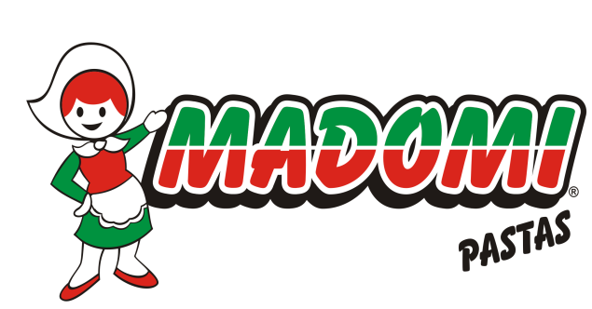
 |  |  | FABRICA DE PASTAS DE FRESCAS,
 |  |  | TAPAS DE EMPANADAS, PASCUALINAS Y PANIFICADOS.
 |  |  | MADOMI

 |  |  | LISTADO DE PRODUCTOS

CODIGO DE BARRA | CÓDIGO INTERNO | DESCRIPCION PRODUCTO
7798065130017 | 1 | Ravioles Pollo y Verd x500Gr Madomi
7798065130130 | 2 | Ravioles Pollo y Verd x1kg Madomi
7798065130031 | 5 | Fideo Al Huevo x 500 Gr. Madomi
7798065130048 | 6 | Fideo de Espinacax 500 Gr. Madomi
7798065130055 | 7 | Fideo Al Morron x 500 Gr. Madomi
7798065130109 | 9-10 | Discos P/Emp. Criollo/Hojaldre/Freir X12 Madomi
7798065130079 | 11 | Discos P/Pascualina Criolla/Hojaldre x 330 Gr. Madomi
7798065130062 | 8 | Ñoquis de Papa x 500 Gr. Madomi
7798065130116 | 14 | Ravioles Pollo y verdura/Ricotta/CarneyVerd x96un Madomi/La Reyna
7798065130093 | 15 | Sorrentinos Pollo y verdura x500GR Madomi
7798065130058 | 16 | PrePizzas Madomi x2Un
7798065130321 | 18 | Discos P/Pascualina Light x 330 Gr. Madomi
7798065130345 | 19 | Masa para Tacos x12un
7798065130352 | 20 | Nachos X200gr
7798065130338 | 21 | Tapas de Pascualinas Medianas/individuales Criollas x2un

